アプリ配信
目次へ戻る
ITサービス依頼＞スマートフォン（会社貸与品）への設定＞アプリ利用

申請が来たら
①社員番号で配信する端末を確認
②アプリの必須理由、客先案件での利用の場合はその客先名、対象アプリのAppStoreURLが記載されているかを確認
 | ※ない場合はレビューにて確認or不足事項が多い場合は差し戻し

③内容確認後、BSさんに以下の文言でToDo送る
例）過去に配信したことがあるアプリ |  | 過去配信履歴のないアプリ

■2025/02/26 中美 |  | ■2025/3/11 中美
配信履歴のあるアプリです。 |  | 配信履歴のないアプリ申請です。
対象アプリ：Salesforce Authenticator |  | 対象アプリ：T&D Thermo
https://apps.apple.com/jp/app/salesforce-authenticator/id782057975 |  | https://apps.apple.com/jp/app/t-d-thermo/id703327096?l=ja&ls=1
ご確認をお願いいたします。 |  | ご確認お願いします。

④BSさん検証後、ToDoが戻される。そのあとアプリ配信

・アプリ配信
AirWatchから配信
☆過去配信したことあるアプリはアプリごとにグループが作成されているので、そこに端末を入れる

配信方法
①AirWatch＞グループと設定＞グループ＞割り当てグループ

②対象のアプリ名で検索
※ない場合はリソース＞アプリ＞ネイティブ＞購入済み でアプリ名を検索し、割り当てられているグループを確認

③スマートグループを選択し、個人設定ありの場合は「ユーザ欄に社員番号」、個人設定なしの場合は「デバイス欄にSP番号」を入力。 次へを押し、公開
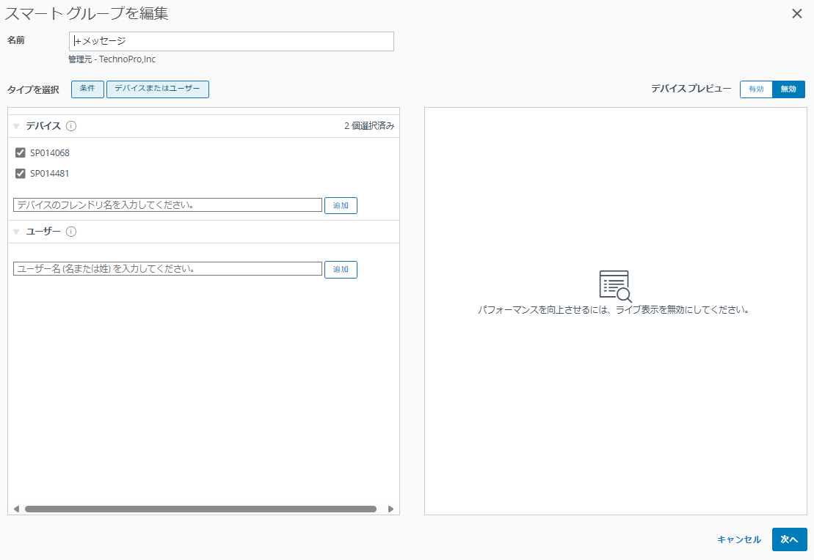

配信履歴のないアプリの場合、Apple Bussines Managerより、購入・AirWatchへの反映が必要
Airwatchのグループ関連
↑参照

Airwatchのグループ関連
目次へ戻る
Airwatchのグループ

通常 | THD020 | カメラ無効（主に技術社員）
 | THD001 | カメラ有効（主に管理社員）
 | THD003 | 個人設定なし（後述を参照）

特殊 | THD010 | 現在使っていないので、テスト環境として検証時に使用
 | THD040 | 個人設定なしかつカメラOFF
 | THD050 | app storeがアクティブ

個人設定なしのスマホを出す場合の注意点

 | ITAM登録 | 使用者名→「個人設定なし」と記載

 |  | 用途
 |  | ・客先派遣→客先派遣契約
 |  | ・TBC→管理社員1台目
 |  | ・04 業務委託先⇒管理社員1台目
 |  | ・共有⇒部課内共有（販管・原価分）

 |  | ・追加アプリ利用→開発業務用、備考欄に「追加ｱﾌﾟﾘ利用」 | ★追加アプリについて
 |  | ・Web勤怠入力、CYNCS入力用→非開発業務用、備考欄に「web勤怠入力用」もしくは「CYNCS4.0入力用」 | メッセージ系のアプリはNG
 |  |  | ローカルに保存される連絡帳と同期されるリスクがある
 |  |  | そのため、一部アプリの利用希望している場合に、個人設定なしでお渡しすることがある

 |  |  | ★標準外アプリ（2024/10/18現在確認しているもの）

 |  |  | 個人設定ありで出して問題なし
 |  |  | Okta Verify
 |  |  | Google Authenticator

 |  |  | (多要素認証系アプリは問題なし？ここに表記ないものは一応確認)

 |  |  | 個人設定ありはNG、個人設定なしでお渡し
 |  |  | WebEx
 |  |  | Viber Messenger
 |  |  | GoogleMeet
 |  |  | LINE、LINE WORKS
 |  |  | Direct
 |  |  | Skypeforbusiness

 |  |  | Slack
 |  |  | 無償ライセンスでの使用は不可
 |  |  | 有償ライセンスの場合、管理社員の場合は見積依頼からTHD発行のライセンスを取得する必要あり
 |  |  | →個人設定ありのスマホにて配布

 |  |  | 客先で発行されたライセンスがあるか、その場合は個人設定なしスマホにて配布

 |  |  | わかったこと
 |  |  | 個人貸与設定で出したｽﾏﾎを、遠隔でTHD003にした場合
 |  |  | その人の個人情報は登録されているので、
 |  |  | 今度THD003から個人設定ありに変更するときも、
 |  |  | 遠隔で変更ができる
 |  |  | 変更前に手動でインストールしたアプリは遠隔でグループ変更した場合もアンストされず残る

 |  |  | THD003でしか使えないアプリを使うために、
 |  |  | 個人設定ありからTHD003に遠隔で切り替えた人がいる
 |  |  | この人たちに対してITAM上でフラグをつける
 |  |  | 「個人設定なし(Airwatchに個人登録あり)」

 |  |  | ⒈継続して使用している場合、引き戻して再キッティングしたい
 |  |  | ⒉もう使っていない場合、アプリアンストして遠隔で個人設定ありに変更

 |  |  | それとは別に、
 |  |  | THD003でしか使えないはずのアプリを個人設定ありで使用している人がいる
 |  |  | 一旦どうするかは置いといてITAM上でフラグをつける
 |  |  | 「個人設定ありだが標準外アプリ使用」

 |  |  | 最終的に、個人設定なしかつ、iPhoneの名前がSP番号になっている形を目指す

スマホ登録（個人設定有り分） | 1、ITサービス依頼＞機器貸与・返却＞通信機器貸与にてToDo受領

 | 2、AirWatchにログイン
 | 3、ホーム画面左上＞組織グループの変更
 | 4、ホーム画面左メニュータブ＞アカウント＞リスト表示
 | ＞追加＞ユーザーを追加

 | ・セキュリティタイプ＞ベーシック※変更なし
 | ・ユーザー名＞社員番号※CJKからコピペ
 | ・パスワード＞!Password1234
 | ・パスワードの再入力＞!Password1234
 | ・氏名＞名：苗字、姓：名前
 | ・メールアドレス＞テクノプロメールアドレス※CJKからコピペ
 | ・Eメールのユーザー名＞空欄
 | ・ドメイン＞空欄
 | ・電話番号＞空欄
 | ・携帯電話＞割り当て番号※ToDoからコピペ
 | ・加入タブ＞変更無し
 | ・通知タブ＞メッセージタイプ＞Eメール⇒なしに変更

 | 5、保存⇒「リスト検索」に社員番号入力でアカウント反映

 | 6、ADMnagerにログイン
 | 7、ホーム画面右上＞ADオブジェクトの検索＞社員番号入力
 | 8、検索項目を、【説明】は【社員番号】で【作成】⇒該当1名分表示
 | 9、プロパティ表示＞電話番号欄＞割り当て番号※ToDoからコピペ
 | 10、ユーザーの更新

 | 11、ToDoを担当へ割り当て
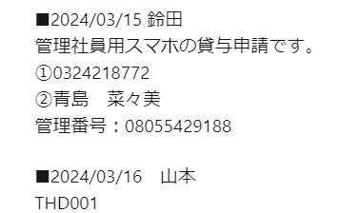

一時貸与スマホのアカウント確認 | 一時貸与スマホ仕様は個人設定が紐づいていないため、デバイス毎（＝SP番号）での登録
 | 1アカウントにつき10デバイス登録ができる

 | ホーム画面左上＞組織グループを【- TechnoPro,Inc / THD Standard 3.0】に変更
 | ホーム画面左メニュータブ＞アカウント＞リスト表示

 | ⇒『060001』から一時貸与スマホのアカウント
 | 1アカウントにつき10デバイス登録ができるため、↑「もう１デバイス分空きがある」ということ

一時貸与スマホのアカウント追加 | 1、ホーム画面左上＞組織グループを【- TechnoPro,Inc / THD Standard 3.0】に変更
 | 2、ホーム画面左メニュータブ＞アカウント＞リスト表示
 | ＞追加＞ユーザーを追加

 | ・セキュリティタイプ＞ベーシック※変更なし
 | ・ユーザー名＞0600○○（『060001』の並びで１番新しい番号の次）
 | ・パスワード＞!Password1234
 | ・パスワードの再入力＞!Password1234
 | ・氏名＞名：THD、姓：iPhone○○
 | ・メールアドレス＞xxx@technopro.com
 | ・Eメールのユーザー名＞空欄
 | ・ドメイン＞空欄
 | ・電話番号＞空欄
 | ・携帯電話＞空欄
 | ・加入タブ＞変更無し
 | ・通知タブ＞メッセージタイプ＞Eメール⇒なしに変更

データワイプ
 | データワイプをする端末上
 | 1、データワイプをする端末の電源ON＋画面ロック解除
 | 2、端末の設定＞一般＞情報＞シリアル番号を確認

 | 個人設定有りスマホ
 | AirWatch上
 | 1、ホーム画面左上＞組織グループを【- TechnoPro,Inc】そのままでOK
 | 2、ホーム画面左メニュータブ＞アカウント＞リスト表示
 | 3、「リスト検索」からデータワイプをしたい利用者アカウントを検索
 | ・個人設定有り分⇒社員番号または電話番号
 | 4、デバイスタブより、データワイプしたいデバイスを選択 |  | ・通常デバイスは1つの登録
 | 5、デバイス画面右上＞その他のアクション＞デバイスワイプ＞セキュリティ暗証番号を入力にてデバイスワイプ実行 |  | ・LCMで入れ替え作業前はデバイスが2つ登録されている

 | データワイプをする端末上⇒リンゴマークに変更することを確認

 | 6、デバイス画面右上＞その他のアクション＞管理者＞デバイスを削除
 | 7、「デバイスを削除」にて実行

 | 8、ホーム画面左メニュータブ＞アカウント＞リスト表示
 | 9、「リスト検索」からデータワイプをしたい利用者アカウントを検索
 | 10、一般情報左隅の□を選択
 | 11、「その他のアクション」＞管理者＞削除でアカウントの削除

 | ADMnager上
 | 1、ADMnagerにログイン
 | 2、ホーム画面右上＞ADオブジェクトの検索＞社員番号入力
 | 3、検索項目を、【説明】は【社員番号】で【作成】⇒該当1名分表示
 | 4、プロパティ表示＞電話番号欄を空欄に
 | 5、ユーザーの更新

 | 一時貸与スマホ
 | AirWatch上
 | 1、ホーム画面左上＞組織グループを【- TechnoPro,Inc】そのままでOK
 | 2、ホーム画面左メニュータブ＞デバイス＞リスト表示
 | 3、「リスト検索」からデータワイプをしたいSP番号または資産管理番号で検索
 | 4、デバイスタブより、データワイプしたいデバイスを選択
 | 5、デバイス画面右上＞その他のアクション＞デバイスワイプ＞セキュリティ暗証番号を入力にてデバイスワイプ実行

 | データワイプをする端末上⇒リンゴマークに変更することを確認

 | 6、デバイス画面右上＞その他のアクション＞管理者＞デバイスを削除
 | 7、「デバイスを削除」にて実行

AirWatchで飛ばせない場合 |  | 1.iPhoneをリカバリーモードにする
(リカバリーモードからワイプ) |  | iPhone や iPod touch をアップデートまたは復元できない場合 - Apple サポート (日本)
 |  | ↑参照(機種ごとに操作異なります。)

 |  | 2.「コンピュータに接続」画面が出たらMacにつないで
 |  | アップデート＞復元

 |  | ※iPhone、Macともに最新のOSにして行う

パスワードリセット |  | 1、ホーム画面左上＞組織グループを【- TechnoPro,Inc】そのままでOK
 |  | 2、ホーム画面左メニュータブ＞アカウント＞リスト表示
 |  | 3、「リスト検索」からパスワードリセットをしたい利用者アカウントを検索
 |  | ・個人設定有り分⇒社員番号または電話番号
 |  | ・一時貸与スマホ分⇒SP番号
 |  | 4、デバイスタブより、パスワードリセットしたいデバイスを選択
 |  | ・通常デバイスは1つの登録
 |  | ・LCMで入れ替え作業前はデバイスが2つ登録されている
 |  | 5、デバイス画面右上＞その他のアクション＞パスコードを消去＞デバイスを選択
 |  | 6、「続行しますか？」＞OKを選択⇒PWリセット完了

紛失モード有効化 |  | 1、個人設定ありの場合、アカウント＞リスト表示＞社員番号で検索
 |  | 無しの場合、デバイス＞リスト表示＞SP番号で検索
 |  | ２、その他のアクション＞紛失モードの有効化
 |  | メッセージ欄に以下を入力
 |  | 拾われた方は最寄りの警察署までお届けください。

登録済みアプリ配信 | 1、ホーム画面左上＞組織グループを【- TechnoPro,Inc】そのままでOK
 | 2、ホーム画面左メニュータブ＞グループと設定＞グループ＞割り当てグループ
 | 3、「リスト検索」から配信したいアプリを検索＞アプリ名選択
 | 4、スマートグループを編集
 | ・個人設定有り分⇒ユーザー＞「ユーザー名を入力してください」に社員番号を入力＞追加
 | ・一時貸与スマホ分⇒デバイス＞「ユーザー名を入力してください」にSP番号＞追加
 | 5、追加＞公開で配信完了

購入済みアプリの割り当てグループ作成 | 割り当てグループを作成⇒購入済みアプリをグループに紐づけ

 | 割り当てグループの作成
 | 1、ホーム画面左上＞組織グループを【- TechnoPro,Inc】そのままでOK
 | 2、ホーム画面左メニュータブ＞グループと設定＞グループ＞割り当てグループ
 | 3、【＋スマートグループを追加】を選択
 | 4、新しいスマートグループを作成
 | ・名前：グループ名（アプリ名またはカタロググループ名）
 | ・タイプの選択＞デバイスまたはユーザー
 | 5、保存＞公開

 | 購入済みアプリをグループに紐づけ
 | 1、ホーム画面左上＞組織グループを【- TechnoPro,Inc】そのままでOK
 | 2、ホーム画面左メニュータブ＞リソース＞アプリ＞ネイティブ
 | 3、リスト表示＞購入済みを選択
 | 4、「リスト検索」から割り当てしたいアプリを検索＞アプリ名選択
 | 5、保存して割り当て
 | 6、配布
 | ・名前：アプリ名
 | ・説明：空欄
 | 7、「割り当てグループ」に紐づけたいグループを選択
 | 8、「割り当て済み」に必要ライセンス数を記入
 | 9、アプリの配信方法＞オンデマンド
 | 10、作成＞公開

未購入アプリの購入 | Appl Business ManagerのURL：https://business.apple.com/
 | AppleID：airwatch-vpp-thd@technopro.com
 | Password：Thd2016!

wizaasサイト | https://wizaas.service-now.com/csm
 | アカウント：onozaki.chie@technopro.com
 | パスワード：!Password20240603

スマホ 端末設定
目次へ戻る
一時貸与スマホ | iPhone SE
 | 割賦無しのSIM
 | ベースキッティングは小野崎さんに依頼
 |  |  | ★一時貸与はiPhoneSEだけ
 | 必要なもの | ベースキッティング後の端末 | ★一時貸与はカバー付けない
 |  | 割賦無しのSIM | ★管理社員の一時貸与は返却予定日がいらない
 |  | ﾃﾚﾜｰｸA～のテプラシール | ★なんとか開発ｾﾝﾀｰとかは所属部署が何とか支店だとしても部署コードをなんとか開発ｾﾝﾀｰにしなければならない
 |  | SIMピン | ★THDの経費は60017(情報システム部)で一括してまとめている
 |  | SIM台帳（【オーダーフォーム(スマホ)】(20210526)）PW：8919 | ★故障とかでスマホ本体で送られてきた時は後ろから本体だけ入るちっちゃい箱に入れて梱包する。(カバーと紙付ける)
 |  | \\Apac-svr-fs02\90013-IT企画管理課\03-IT資産\C_通信関連\47_携帯電話・スマホ（発注・解約・修理） | ★委任、準委任は客先派遣契約ではない。
 |  |  | ★TCSの東京建築第二支店と東京シビル・プラント支店と東京設備・電気支店と初見技術支店と生産設計支店はロケーションを新宿支店にする。
 | 設定手順 | ※イヤホンを取り除く、該当ケースを開いておく | ★松山ｻﾃﾗｲﾄは宛先を利用者でもいいかも。。。
 |  | １、 SIM台帳にて使用するSIMの番号のセルの色を青→赤に変える | ★スマホで月7GB以上通信量を使用しても低速化しない。
 |  | ２、 SIMを挿入する | ★電話番号は暗黙の了解で１年間解約した番号は利用できない。
 |  | ３、 SIM番号のシールを箱に貼付し、シールの[製造番号]に端末のSP番号を記入する | ★iOSのバージョンが古すぎると最新バージョンにアップデート不可。
 |  | ４、 電源ON＞パスコード 『147258(6桁)』を入力 | ★SIMを入れた状態で電源を入れてモバイル通信が開始されると課金が発生してしまう。
 |  | ５、 ﾃﾚﾜｰｸA～のテプラシールを端末と箱に貼付する | もし、課金開始させない状態で設定したいのであれば、SIMを抜いてWi-Fiで設定する。
 |  | ６、 Safariを開き、履歴を消す | ★一時貸与スマホでTeamsを入れたい時は、設定まで完了しないとインストールできない。
 |  | ７、 設定＞一般＞情報＞「名前」の順にタップし、「名前＝SP番号」になっているかを確認する | ★icloud使用してる人のスマホが返ってきたら、サインアウトとデータ削除を同時にする。
 |  | ８、 設定＞一般＞ソフトウェア・アップデートの順にタップし、ソフトウェアのアップデートがあるようであれば実行 | ★電話帳はアクティブシンクで管理されており、Exchangeを入力で引き継げる。
 |  | 【アップデート】[ダウンロードしてインストール]＞パスコード 『147258(6桁)』を入力＞ | SMSは引き継げない。。。
 |  | ９、 設定＞バッテリー＞[バッテリー残量(%)] ＞ 選択(緑色) | ★36回割賦は36回目の月の中旬以降なら解約してOK？上旬の場合は町田さんに確認。
 |  | 10、 設定＞App Store＞ [Appのアップデート] ・ [自動ダウンロード] ・ [常に許可] ＞ 選択(緑色)・タップ | ★電話の着信転送設定はできるが、SMSの転送設定はできない。
 |  | 11、 設定＞電話の順にタップし、[自分の番号]が挿入したSIMの番号で正しく認識されているか確認する | ★Teames等申請が通らないとインストールできないアプリについてはキッティング完了後でないと小野崎さんが撒けない
 |  | 12、 設定＞Hub＞【位置情報】＞ [常に] をタップ | ★通話料金について
 |  | 13、 アップデート完了後、 | 1秒毎に料金が発生するが「1人2万円分ほど無料通話できる」
 |  | アイコン【Hub】をタップ ＞パスコード 『147258(6桁)』を入力＞ 「このデバイス」→[データを送信]・ [アプリをロック] をタップ＞パスコード 『147258(6桁)』を入力 | バケツ管理なので、1人が2万円超えても他の人が2万円超えていなければ
 |  | 14、 充電を60％以上にして、電源OFF | 2万円超えた人に無料分を割り振れる。
 |  | 15、 スタートアップガイドを同梱し、輪ゴムでくくる | ※有料通話(国際電話)等は問答無用で料金がかかる。
 |  |  | ★Android端末に関しては事前に解約して問題ないか等を申請者へ確認する。
 | ＩＴＡＭ更新 | １、 資産＞資産名＞SP番号で検索 | ★「Teams」の配信はテクノプロ用のアカウントがあれば個人用スマホでも配信できるけど、
 |  |  | テクノプロ用のアカウントが無ければ、一時貸与設定に戻して、配信することになる。
 |  |  | ★ｽﾏﾎ等のSIMを解約するときは最後にSIMを挿した端末を記載する。
 |  |  | ※後々面倒になるから電話番号確認するとかは同じ機種でやった方が良い。
 |  |  | ★【設定】アイコンを削除してしまった場合の復元方法
 |  |  | https://www.imobie.jp/ios-system-recovery/iphone-settings-icon-disappeared.htm#b2
 |  |  | ★SEのフィルムは無くなったら貼ってない旨をユーザーヘ連絡する。
 |  |  | ★ワークフローの「承認」、「却下」、「再割り当て」の違い
 |  |  | ・承認：承認すること
 |  |  | ・却下：申請者まで差し戻すこと(申請内容に致命的不備があったらやる)
 |  |  | ・再割り当て：Assetの権限を別の人に譲渡すること？？？(基本選択しない)
 |  | ２、 SIM台帳から挿入したSIM番号＝電話番号をコピーし、資産番号欄に入力する | ★Jabraは白テプラはITAMに登録されていない。
 |  | ３、 基本項目以降は申請に従って入力 | 黄色のテプラはITAMに登録されているから貸与の時は黄色のテプラで貸与する。
 |  | 用途：申請に準ずる | 白色テプラのJabraはITAMから削除していい
 |  | 使用者名（社員以外）：ﾃﾚﾜｰｸA～（使用者名） | ★KDDIに機器を発注する時は29台以上になると担当営業では確保できなくなるから、
 |  |  | 小分けにした方がいい。
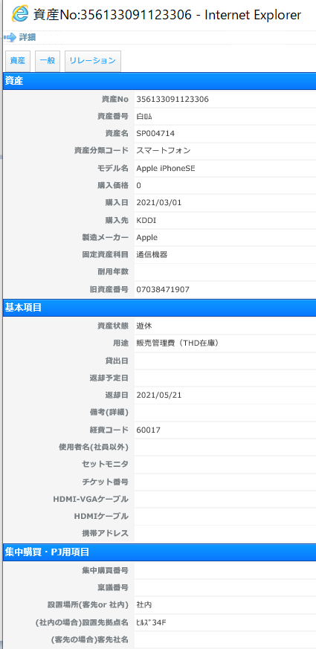
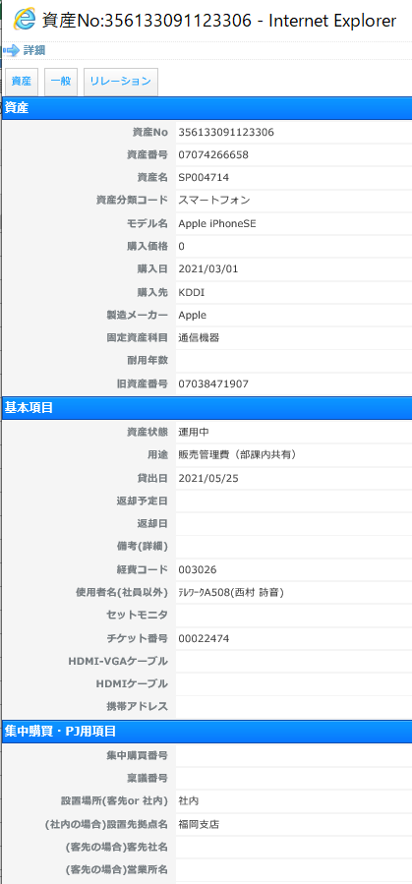
 |  |  | ★RD社の埼玉ﾘｻｰﾁｾﾝﾀｰの下部組織に千葉ﾘｻｰﾁｾﾝﾀｰと京都ﾘｻｰﾁｾﾝﾀｰがある。
 |  |  | ※埼玉ﾘｻｰﾁｾﾝﾀｰ所属で機器使用場所が京都ﾘｻｰﾁｾﾝﾀｰが有りえるから注意
 |  |  | ★携帯の割賦は電話番号ではなく、契約番号で管理されている。
 |  |  | ★ガラホからスマホへの機種変更はガラホに割賦がある場合、
 |  |  | ★レンタル品をテクノプロとは別の会社へ貸与するには転貸借契約が必要。
 |  |  | ※基本的に無理。(オリックスが嫌がっているため)
 |  |  | 例外としてアルベルトとアイズファクトリーは大丈夫
 |  |  | ★客先派遣用のスマホは一時貸与スマホ一択。
 |  |  | ★管理社員は人事情報から基本的に経費を参照している。
 |  |  | 人事情報と経費負担部署が違う申請が来ても基本的にNG
 |  |  | 技術社員は事業所とか開発ｾﾝﾀｰに行くことがあるから経費負担コード入れとけば問題ない。
 |  |  | ★IT社の場合ノートPCの客先変更は開発ｾﾝﾀｰ内なら問題ない。
 |  |  | 支店なら返却してからまた貸与申請を挙げているケースが多い
 |  |  | 客先利用なら必ず返してもらう。
 |  |  | ★7/25現在
 |  |  | ※TCSは全員ExchangeOnlineへ移行しているため、
 |  |  | ActiveSyncは利用不可・Outlookアプリ利用となります。
 |  |  | すでにアプリ配信していますので、間違えないようお伝えください。

 |  |  | ★一時貸与スマホ(カメラ利用制限)
 |  |  | THD040
 |  |  | SP002882
 |  |  | 不要アプリはプロファイル適用後だとホーム画面から削除しかできなくなるので、
 |  |  | 前もって削除しておく

 |  | ４、 リレーション＞部署コードと人事Noを入力して、完了

 | 社内便にて出荷 | １、 封筒にそのまま梱包
 |  | ２、 養生テープに以下を記入し、封を閉じる
 |  | ケース番号：
 |  | 送付先情報
 |  | 宛名
ケース：00022474
IT社 福岡支店
西村 詩音 様

 |  | ３、 社内便台帳に記入

通常仕様 | SE/７とSE3の仕分け | ・iPhoneSE→割賦無しのSIM
 |  | ・iPnone7→できるだけ書き換えSIM ※情報システム部は別

 |  | ・iPhoneSE/7
 |  | ‐一時貸与スマホ(ほぼSE 7の貸与の場合はToDo時に指示あり？)
 |  | ‐iPhoneSE/7の使用者の端末交換
 |  | ‐PCAへの新規貸与(iPhone7のみ)

 |  | ・iPhoneSE3
 |  | ‐管理社員・技術社員への個人用スマホ貸与

 | 端末の在庫 | Asset棚No,21(小野崎さんの後ろの棚)上段
 |  | →在庫が無くなりそうなときは町田さんへ

 | 必要なもの | ベースキッティング後の端末
 |  | SIM
 |  | SIMピン
 |  | SIM台帳（【オーダーフォーム(スマホ)】(20210526)）PW：8919
 |  | \\Apac-svr-fs02\90013-IT企画管理課\03-IT資産\C_通信関連\47_携帯電話・スマホ（発注・解約・修理）

 | 設定後の検品 | １、 SIM番号のシールの[製造番号]に端末のSP番号を記入する
 |  | ２、 電源ON＞パスコード 『147258(6桁)』を入力
 |  | ３、 Safariを開き、履歴を消す
 |  | ４、 設定＞一般＞情報＞「名前」の順にタップし、「名前＝社員番号」になっているかを確認する
 |  | ５、 設定＞メール＞アカウント＞TechnoProの順にタップし、「アカウント」に利用者のメールアドレスが正しく反映されているかを確認する
 |  | 11、 設定＞電話の順にタップし、[自分の番号]が挿入したSIMの番号で正しく認識されているか確認する
 |  | 12、 充電を60％以上にして、電源OFF

 | ITAM更新 | １、 資産＞資産名＞SP番号で検索
 |  | ２、 SIM台帳から挿入したSIM番号＝電話番号をコピーし、資産番号欄に入力する
 |  | ３、 基本項目以降は申請に従って入力

 | ｽﾏｲﾙさんへ出荷依頼 | １、 社内便台帳に記入、印刷
 |  | 内容物欄に【スマホ（SP～）】と記載する
 |  | ２、 依頼ボックスに、出荷分の「スタートアップガイド」と「スマホケース（SEと7とで大きさが違います）」、「社内便台帳」を準備する
 |  | ３、 町田さん、スマイルさんへ引き渡す

スマホ返却時
目次へ戻る
 |  | スマホが返却された時にやること | ★パスコード不明時
 |  | 箱のSP番号と端末のSP番号が同一か確認。 | 管理ツールが入っているなら遠隔でパスコードリセットかけられる。
 |  | ワークフローを確認 | しかし、使用者が初期化してパスコード不明かつパスコード設定していた場合、解除不可。
 |  | ※何故返却されたのかを突き止めるため。 | 上記の状態でも解除できる可能性があるけど、かなり時間がかかる。
 |  | ITAMを確認し、資産状態が返却になっているか確認。 | そのため、使用者にパスコード聞いた方が早い。
 |  | 端末の電源を入れて電話番号が合っているか確認。 | もしわからないとか言ってきたら、configuratorでぶっ飛ばし→小野崎さんへ報告
 |  | ※パスコードが解除できない時は、外線を使用して着信すれば合っていると確認できる。

 |  | ★外線の使用方法 | ★返却時にApple IDがサインインされていたら、以下のワークフローを参照。
 |  | スピーカーを押す。 | スマホ(不具合故障)_A455
 |  | 0を押す。
 |  | 電話番号を押す。
 |  | ＃を押す。
 |  | 着信すればOK!

 | SIMの確認
 | ①LCM対象の確認 | ITAMで返却された番号でITAMを検索する | ★LCM対象の方が、休職・退職等で端末切り替えをしないまま端末を返却する場合があるため確認が必要
 |  | LCM用のスマホが登録されている場合、回線切り替えを実施して切り替え後の端末は遊休在庫にする
 |  | 返却されたスマホのSIMは廃棄する

 |  | ＜回線切り替えの実施＞
 |  | ①手元に返却されたスマホとLCMで切り替え後のスマホを用意
 |  | （必ず電話番号が一致していることを確認すること）

 |  | ②以下のURLにアクセス
 |  | www.kddi.com/kirikae/

 |  | ③「iPhone・iPadに変更される方」をクリック

 |  | ④「データ移行済み」と「内容確認済み」にチェック

 |  | ⑤以下の必要事項を入力
 |  | ・申し込み区分：機種変更
 |  | ・au携帯電話番号：回線切り替えを実施するスマホの電話番号
 |  | ・申込書番号：切り替え後端末の箱側面に貼られているシールに記載
 |  | ・契約名義人：テクノプロ・ホールディングス株式会社

 |  | ⑥回線切替手続き完了後、スマホ2台の電源を切ったまま15分待機

 |  | ⑦15分後、切り替え後の端末の電源を入れる

 |  | ⑧以下の電話番号へ電話し、発信テスト実施する
 |  | 電話番号：0120-929-494

 |  | ⑨外線等から端末の電話番号に発信し、切り替え後の端末で受信できるか確認する

 | ②割賦の有無の確認 | 割賦確認のエクセルファイルに返却されたスマホの電話番号を入力

 |  | ＜割賦ありの場合＞
 |  | 本体からSIMを抜き、SIM台帳にセロテープで貼る
 |  | SIM台帳に電話番号を記載
 |  | 本体に以下を記載した付箋を貼り、Datawipeを依頼

[ケース番号]返却処理実施日
・SP番号 割あり
・電話番号 改番
・使用者氏名
・使用者社員番号
・パスコード
・(故障があれば記載)
Datawipe( )

 |  | ＜割賦なしの場合＞
 |  | 本体に以下を記載した付箋を貼り、その付箋に本体から抜いたSIMを貼り付けてDatawipeを依頼

[ケース番号]返却処理実施日
・SP番号 割なし
・電話番号 解約
・使用者氏名
・使用者社員番号
・パスコード
・(故障があれば記載)
Datawipe( )

SIMカードを貼る

 |  | 解約するスマホの電話番号を以下に格納されている【オーダーフォーム（スマホ）】の日付が新しいものに記載

 |  | 町田さんにKDDIへの解約を依頼

 | ITAM更新 | スマホのITAM情報とは別に新規登録用のタブを準備する
 | ①資産
[新規資産登録]＞[画面から登録]＞[追加登録]で
スマートフォンを選択して[新規登録]を押下
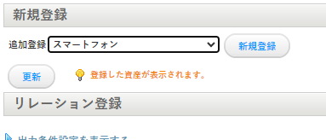

 |  | 新規登録側へ返却端末の情報をコピー
 |  | 新規登録側の[資産No][資産番号][資産名]→返却端末の[資産番号]
 |  | 新規登録側の[モデル名][購入先][製造メーカー][固定資産科目]→返却端末と同じ
 |  | 新規登録側の[旧資産番号]→返却端末の[資産No]

新規登録
返却端末

 |  | 返却端末
 |  | [旧資産番号]→[資産番号]に変更
 |  | [資産番号]→「白ﾛﾑ」と記載

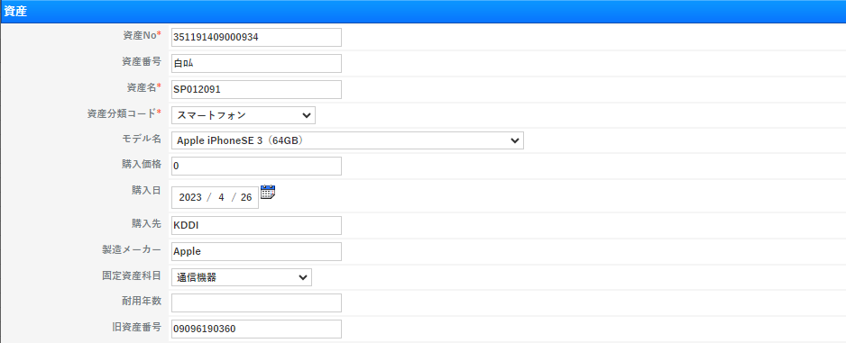
[資産番号]を切り取って[旧資産番号]に貼り付け
空いた[資産番号]に「白ﾛﾑ」を入力する
返却端末

 | ②基本項目 | 新規登録側
 |  | [資産状態]→[改番＆新規]または[解約]
 |  | [用途]→[販売管理費(THD在庫)]
 |  | [返却日]→処理を実施した日付を入力
 |  | [経費コード]※EG社のみ→返却端末側からコピーする
 |  | [チケット番号]→返却対応を行ったITサービス依頼の番号を記入

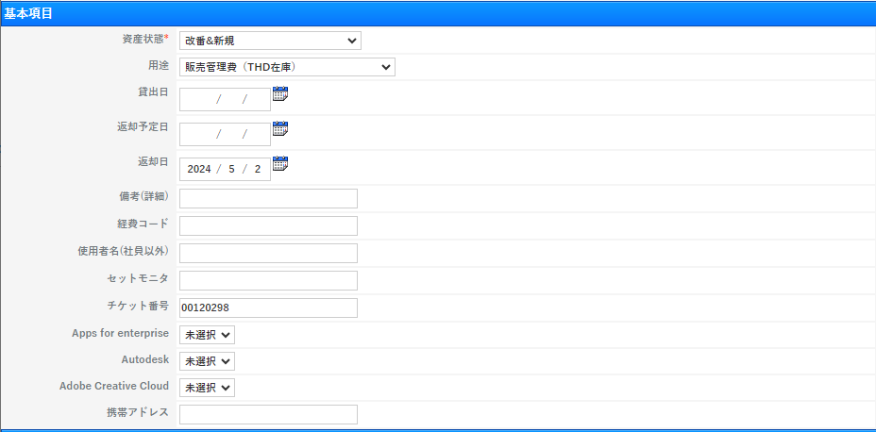

新規登録
[改番＆新規]または[解約]の判断は
割賦の有無で判断する

 |  | 返却端末側
 |  | [資産状態]→[遊休][修理対応中][廃棄]のどれか
 |  | iPhone SE：[廃棄] iPhone 7：[修理対応中] iPhone SE2,3：[遊休]
 |  | 故障しているiPhone SE2,3：[修理対応中]
 |  | [貸出日][返却予定日]→削除
 |  | [返却日]→処理を実施した日付を入力
 |  | [チケット番号]→返却対応を行ったITサービス依頼の番号を記入

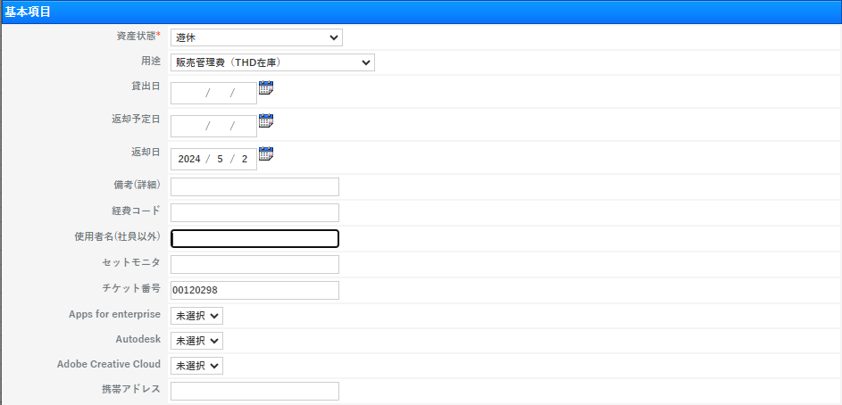

iPhone SE：[廃棄] iPhone 7：[修理対応中] iPhone SE2,3：[遊休]
故障しているiPhone SE2,3：[修理対応中]
返却端末

 | ③リレーション | 新規登録側
 |  | [管理部署No][人事No]→返却端末側のものをコピー

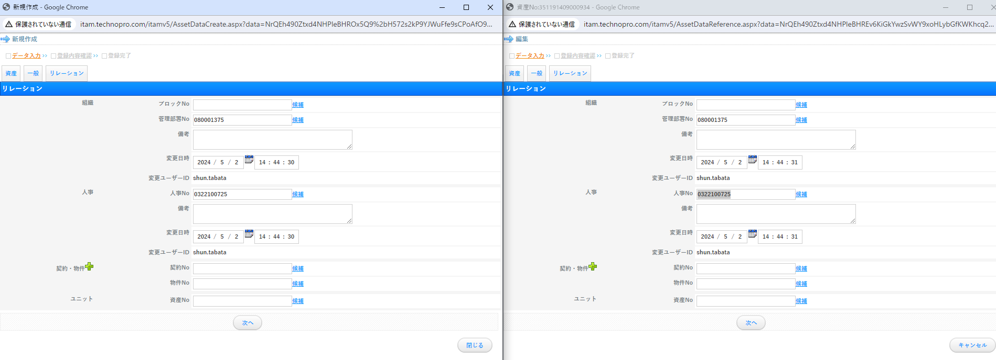
新規登録
返却端末

 |  | 返却端末側
 |  | [管理部署No]→「060000547」を記入
 |  | [人事No]→「0000000000」を記入

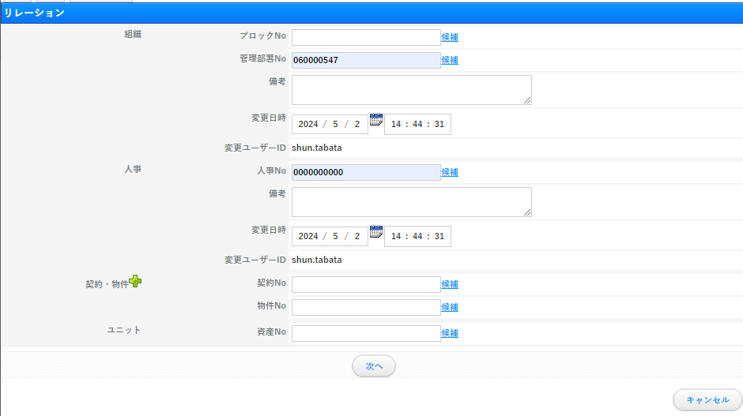

返却端末

 |  | 更新が完了したらそれぞれ保存をして終了

PC返却時
目次へ戻る
PC返却時 | 開梱作業

 | THD返却 | MyRentecにて契約年数を確認する

 | 契約年数残2ヶ月以上 | PCの起動後、OS起動前にF12キーを連打
 |  | [BIOS SETUP]をクリック
 |  | [General]＞[Battery]にてバッテリーの状態を確認する
 |  | ※[Excellent]のみOK、他は玉突き交換を実施する
 |  | 玉突き交換のフロー↓
 |  | 玉突き交換の実施

 |  | 養生テープを左上に貼り、必要項目を記載して所定の場所へ収納する
 |  | 例：
～27/08末満了 12/13
5320 ○ バッテリー

 | 当月解約予定 | バッテリーの状態確認はなし

 |  | 養生テープを左上に貼り、必要項目を記載して所定の場所へ収納する
 |  | 例：
～24/12末満了 12/13
5300

 | 返却時に
 | PCの破損を確認した場合 | ・バッテリーの膨張による筐体の割れ
 |  | ・画面のノイズ
 |  | ・3つ以下のボタンの取れ
 |  | ・原因不明PCの起動不可
 |  | →玉突き交換を実施する
 |  | 玉突き交換のフロー↓
 |  | 玉突き交換の実施

 |  | ・落下、水こぼし及びそれらが原因と思われる破損
 |  | ・4つ以上のボタンの取れ
 |  | →リスクマネジメント報告が必要
 |  | すでに起案済みの場合は玉突き交換を実施
 |  | 未起案の場合は申請のレビューにて状態の写真とともに申請の起案者へ報告

 | レビューでの案内(一例) | お疲れ様です。
 |  | 本申請にてご返却いただいた○○様が使用されていたノートPCについて、
 |  | 添付ファイルのように本体が破損しておりました。

 |  | 対象機器は緩衝材の入ったノートPC専用梱包箱の中に入っていたため、
 |  | 運送事故とは考えにくい状況です。
 |  | 利用者が利用中に破損したと考えられますので、
 |  | リスクマネジメント報告の実施をお願いいたします。

玉突き交換の実施 |  | メールにてオリックスへ玉突き交換の実施を依頼する

 | 宛先 | To:supportdesk_ict@orix.jp
 |  | Cc:sales2.2_tokyo@orix.jp; ryo.horibuchi.wh@orix.jp; thd_orix.365ml@orix.jp; apac-it-asset@technopro.com;

 | 件名 | 【不具合連絡】故障PCの玉突き交換について(OIR73153018)(THD_情報システム部)

 | 本文 | オリックス・レンテック
 |  | ご担当者 様

 |  | お世話になっております。THDの田畑です。
 |  | 以下のPCについて、玉突き交換の手配を希望します。
 |  | 故障PC回収日及び代替PCの納品日について、ご連絡願います。

 |  | 【OIR番号】
 |  | OIR73153018

 |  | 【モデル名】
 |  | DELL Latitude 5320

 |  | 【故障概要】
 |  | ・キー「A」「S」が取れてしまっている

 |  | 【故障PC回収希望日】
 |  | 平日。いつでも可能です。準備済です

 |  | 【故障PC回収場所】
 |  | 〒106-6134
 |  | 東京都港区六本木6丁目10番1号
 |  | 六本木ヒルズ 森タワー 34F
 |  | テクノプロ・ホールディングス株式会社
 |  | ITインフラ部 町田 宛
 |  | TEL:03-3405-9061

 |  | ※箱なし回収でお願いします。

 |  | 【代替PC納品希望日】
 |  | 平日でお願いいたします。即日回収可能です。

 |  | 【代替PC送付先】
 |  | 〒106-6134
 |  | 東京都港区六本木6丁目10番1号
 |  | 六本木ヒルズ 森タワー 34F
 |  | テクノプロ・ホールディングス株式会社
 |  | ITインフラ部 町田 宛
 |  | TEL:03-3405-9061

 |  | ※箱なし納品でお願いします。

 |  | どうぞ、よろしくお願いいたします。

 |  | ------------------------------------------------
 |  | テクノプロ・ホールディングス株式会社
 |  | 情報システム部
 |  | 田畑 駿
 |  | TEL：03-3405-9061
 |  | ------------------------------------------------

 | 玉突き予定PCの格納 | 養生テープを左上に貼り、必要項目を記載して所定の場所へ収納する
 |  | 例：
玉突き交換待ち 12/13
5320

ITAMへの人事情報インポート
目次へ戻る
ITAMへの人事情報インポート | ファイルディレクトリ
 | \\Apac-svr-fs02\90013-IT企画管理課\03-IT資産\A_ﾄﾞｷｭﾒﾝﾄ(Document)\ITAM_人事情報インポート

シートの説明

 | ・Sheet1
 | 最終的にCSVに変換するシート
 | ・入力用
 | 人事データを入力するシート
 | ・出力用
 | 入力用のシートから必要なデータを抽出するためのシート
 | 関数が入力されているため編集の際は注意
 | ・実施要項
 | 人事データインポートの為に必要な作業が記載されているシート

残す
作業 | １．「Sheet1」「入力用」に入力してあるデータをヘッダー(1行目)のみ残して削除
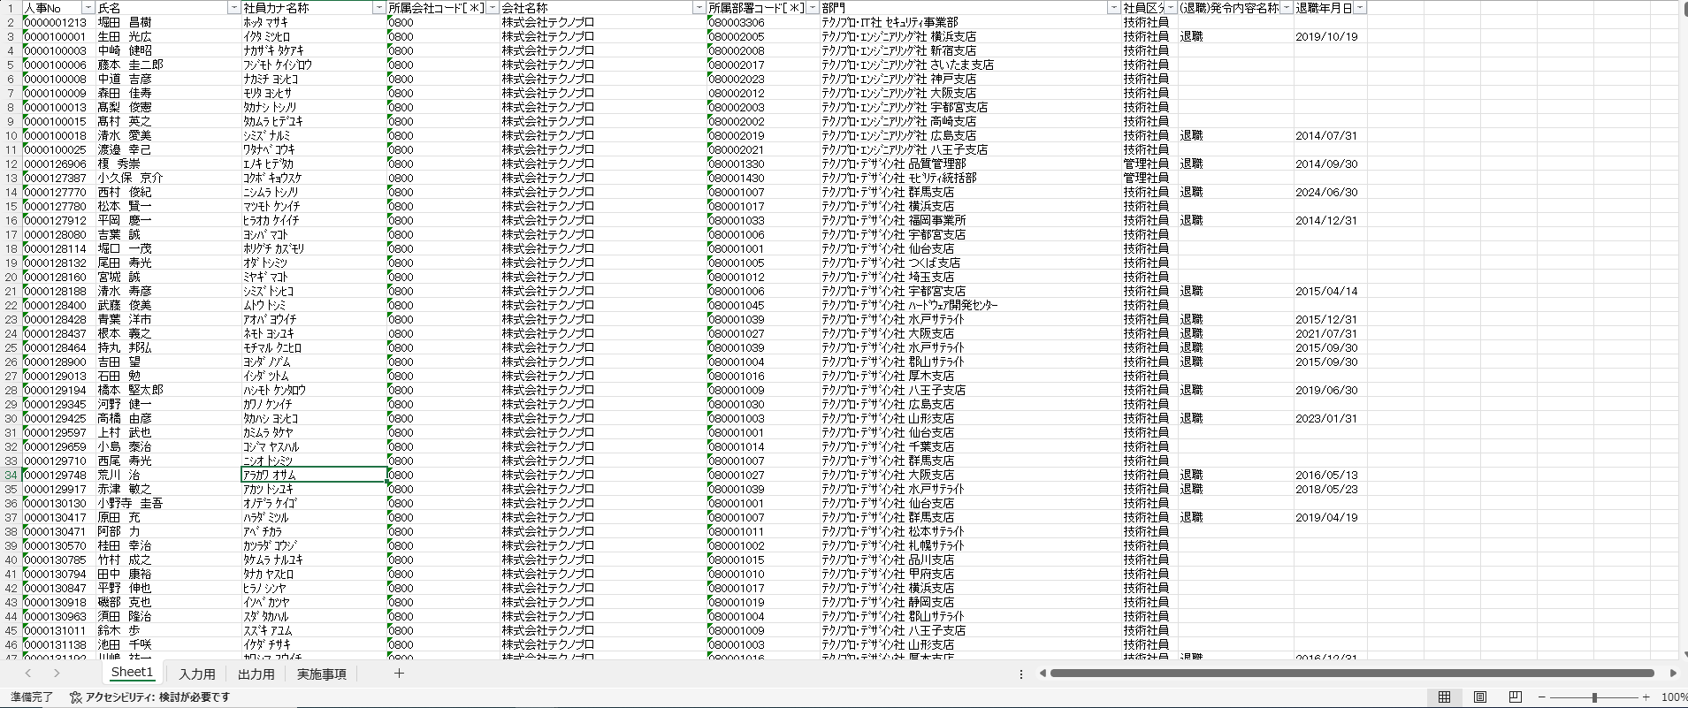

削除

 | ２．下記ディレクトリから最新の日付の
 | 「全社人員データ_yyyymmdd（未来発令含む）1.xlsx」
 | 「全社人員データ_yyyymmdd（未来発令含む）2.xlsx」を新規で開くかローカルにて保存し、 | ★新規で開くかローカルで保存
 | ヘッダー(1行目)以外のデータを「入力用」に値で貼り付け | →元データを意図せず変更するのを防ぐため

 | ディレクトリ：\\Apac-svr-fs02\x02-システム連携\004-HRDATA\01-共有

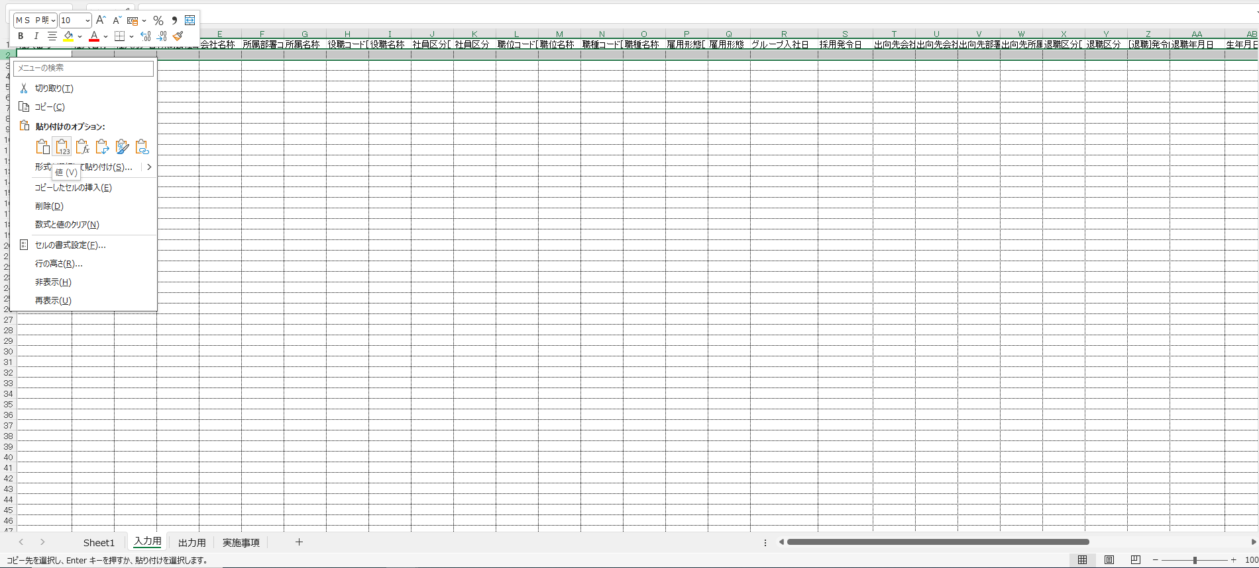

「値」で貼り付ける

32行増加している
 | ３．「入力用」で増えた行数分だけ「出力用」の書式をコピー

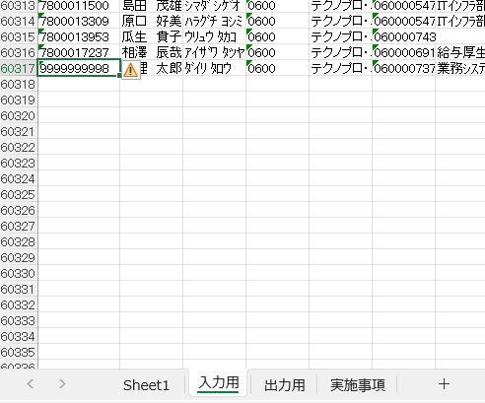
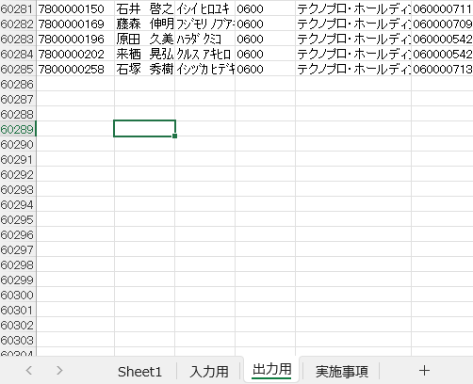

入力用
出力用

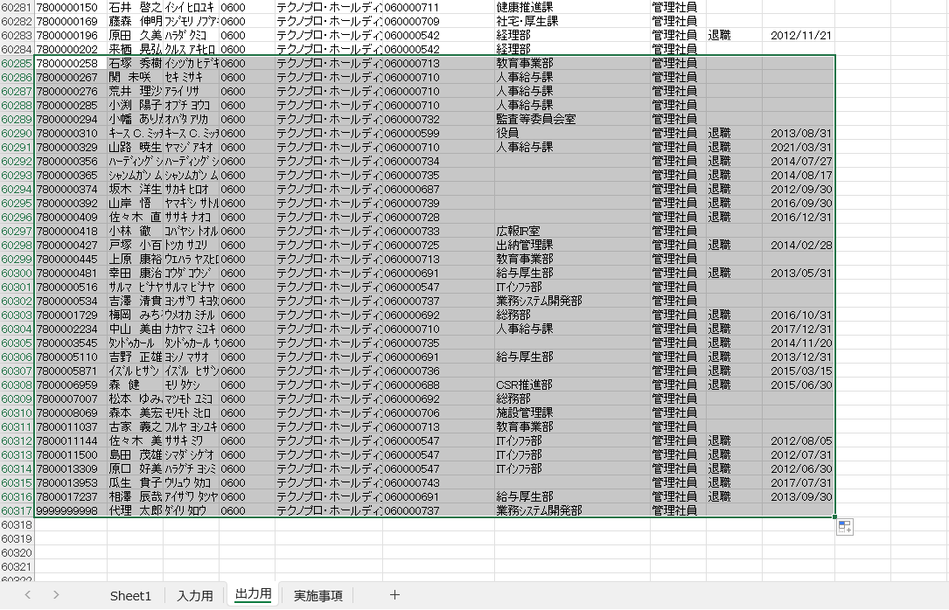

32行分書式のコピー

 | ４．「出力用」をヘッダー(1行目)以外をコピーし、「Sheet1」に値で貼り付け



「値」で貼り付ける

 | ５．「退職」と「退職年月日」の値は過去分も含め翌月末日までを残し、
 | 翌々月以降の値は削除
 | ex)2024/6/1のデータインポート→2024/7/31までの値を残し、2024/8/1以降の値を削除
不要な日付をソート
→2列を削除
※ヘッダーは削除しない
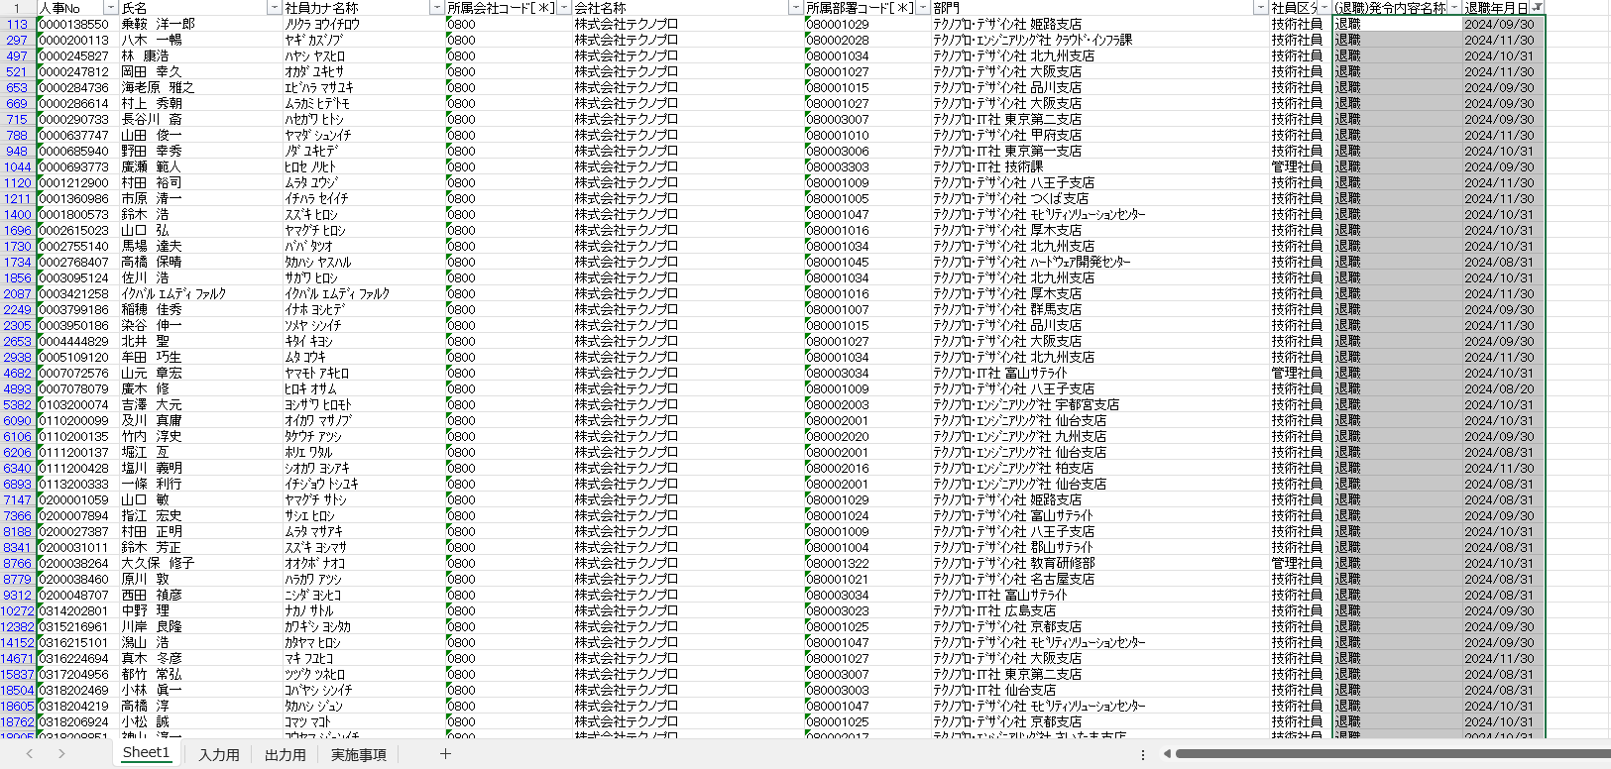

 | ６．ソートを解除し、一旦保存
シートの削除
 | ７．「入力用」「出力用」「実施事項」のシートを削除

 | ※この後上書き保存してしまうと「出力用」に入力した関数がすべて消えてしまうため、
 | 絶対に上書き保存はしないこと！！！

 | ８．[ファイル]>[名前を付けて保存]>[このPC]より、ファイルの種類をCSVにして保存

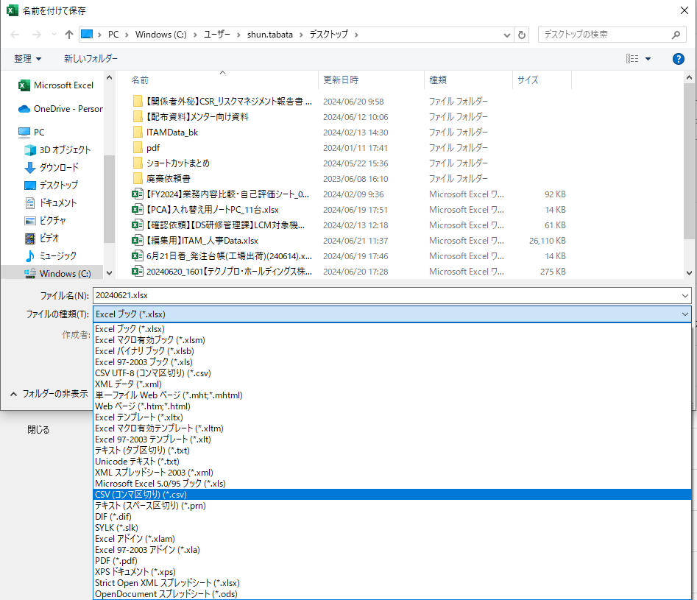

CSVへファイルの種類を変更して保存

 | ９．ITAMにログイン＞[インポート・エクスポート]＞[人事]をクリック

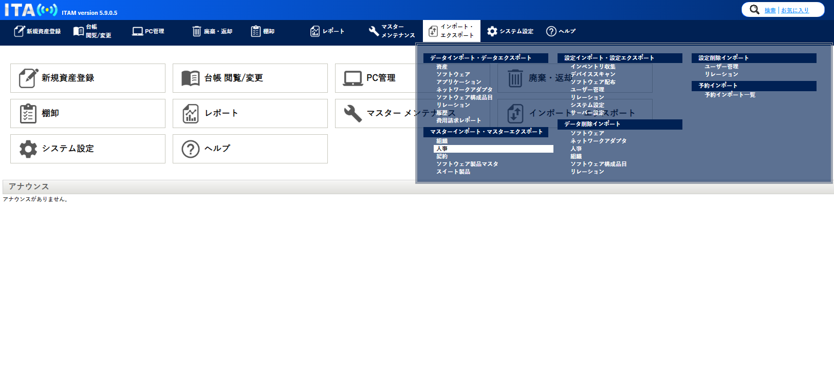

 | １０．[ファイルを選択]をクリックし、作成したCSVファイルを選んで[開く]をクリック

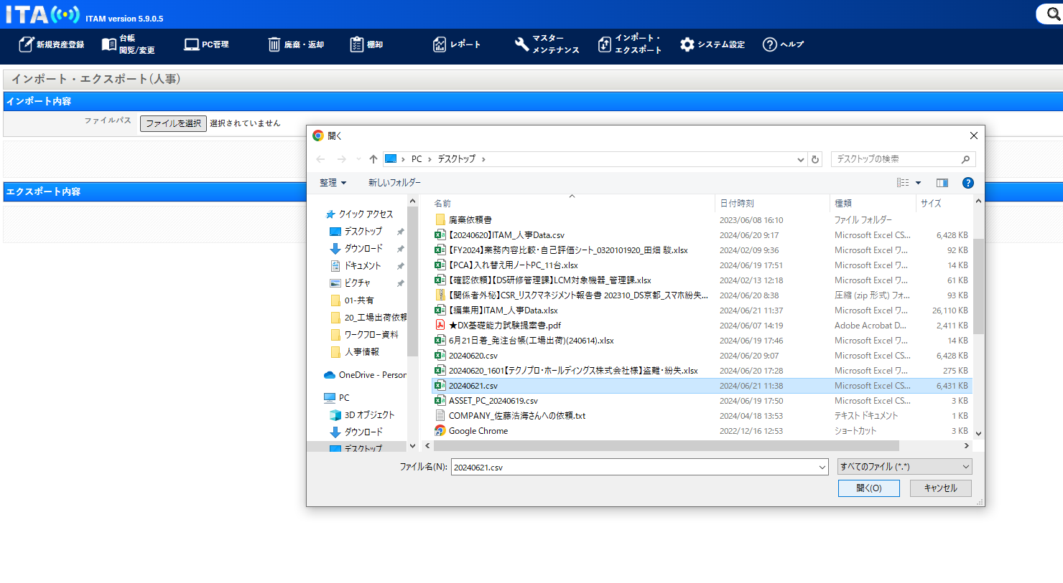

 | １１．[インポート]をクリックしてインポートを開始する

PCのITAM登録(玉突入庫分)
目次へ戻る

■PC | 【準備するファイル、ページ】
玉突き交換 | ①インポート用CSVファイル
による入庫 |  | 開くとき、データ変換は「変換しない」
 | ②ITAMマスタデータ※編集厳禁の為、新規でファイルを開くかローカルにコピーするなどして対応すべし
 |  | 保管場所：\\apac-svr-fs02\x02-システム連携\027-ITAMデータ共有\01-共有
 |  |  | ファイル名：T_(ITAM)ﾏｽﾀData(yyyymmdd).xlsx
 | ③MｙRentec
 |  | ページ：ORIX 認証
 |  |  | ログインID：AA072435
 |  |  | パスワード：technopro2020

 | 【実作業】
インポートファイルの作成 | インポート用ファイルのセルに値を記入。
 | [資産No.]
 | 2通りの確認方法があるため、状況や自身の使いやすいほうで突合し入力
 | ①MyRentecに資産番号を入力し、表示されたより確認する。

 | ②PC背面のサービスタグより確認。

 | [資産番号]
 | 端末本体の黄色シールより確認。資産番号と同番

 | [資産名]
 | 端末本体の黄色シールより確認。資産番号と同番

 | [資産分類コード]
 | ITAMマスタデータより「ノートパソコン」に該当する値を記入

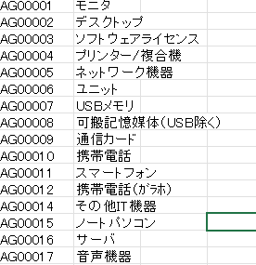

 | 例：ノートパソコンを登録するため、「AG00015」を入力

 | [モデル名]
 | ITAMマスタデータ「T__ITAM_コンボ設定_機種情報」シートの「値」の列から機器の情報を参照し、入力。

 | ※参照方法について
 | 機器の型番でフィルターを掛ける。
 | 例：5350の機器を登録する場合、機種名に5350でフィルターを掛ける

 |  | 型番によっては値が複数存在するため、型番でのフィルタ－を活用する。

 | ※5340について |  |  |  |  | 「7000」と「7010」について
 | 値が複数存在する |  |  |  |  | Windows10で納品された5340には「TYPE*7000」のテプラが貼付されている
 |  |  |  |  |  | Windows11で納品された5340には「TYPE*7010」のテプラが貼付されている
 |  |  |  |  |  | 請求金額にも違いがあるため、機種名を分けて登録されている

 | どちらで登録するかは機器の資産情報のシールを参照する。
 | 下４桁が「7000」と「7010」の存在する。
 | 「7010」の場合は値「7010」を入力するように。

 | [購入日]
 | MyRentec機器情報の契約期間より参照。契約開始日が購入日となる。

 | [購入先]
 | MyRentec「総期間」より参照。契約期間を参照し、入力となる。
 | ORC④は4年契約。ORC⑤は5年契約となる。MyRentec上では契約年数ではなく、契約月数での表記となるため計算して判断するように。

 | [製造メーカー]
 | 基本的にDELLを入力。例外募集中

 | [固定資産科目]
 | ITAMマスタデータ「T__ITAM_固定資産科目」より、値を入力。玉突き交換で入庫された機器はレンタル機器となる。

 | [資産状態]
 | 在庫として入庫するため、「遊休」の値を参照し、入力。

 | [用途]
 | 「販売管理費（THD在庫）」の数値を参照し、入力。

 | [返却日]
 | 代替機を受領した日付
 | ※YYYY/MM/DD の形式での記載

 | [設置場所(客先or社内)]
 | 「社内」

 | [(社内の場合)設置先拠点名]
 | ﾋﾙｽﾞ34F

 | [使用者名(社員以外)]
 | 「玉突き入庫分」

 | [管理部署No]
 | 「060000547」の情報システム部

 | [人事No]
 | 「0000000000」の未定

 | ③最後に置換機能を使用し、スペースを削除。
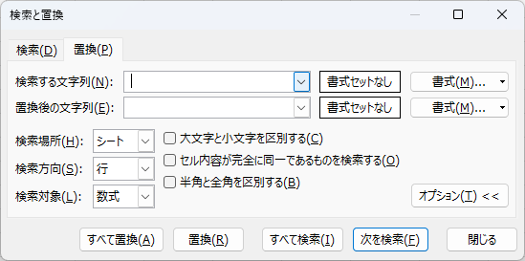

 |  |  |  | 「検索する文字列」には"＿"を記載して

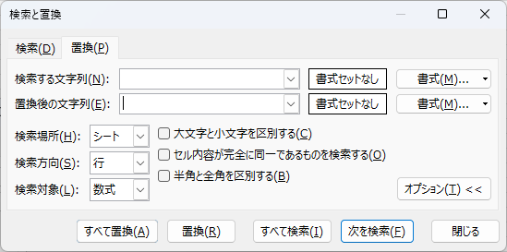

 |  |  |  | 「置換後の文字列」には何も記載しない

 |  |  |  |  | 「すべて置換」を選択

 | 完成例が以下のファイルにあるため、必要な場合は参照されたし。
 | \\apac-svr-fs02\90013-IT企画管理課\03-IT資産\D_その他\91_個人フォルダ\10_菅澤\work\ASSET_PC_20250214.csv

ITAMへのインポート | ①ITAMを開いて町田さんのアカウントでログイン
 | ※プライベートモードでのログインを推奨

 | ②グローバルナビゲーション > 「インポート・エクスポート」から「資産」項目をクリック

 | ③アローボタンより「PC」を選択、「ファイルの選択」をクリック。
 | 作成したファイルをアクティブにする。
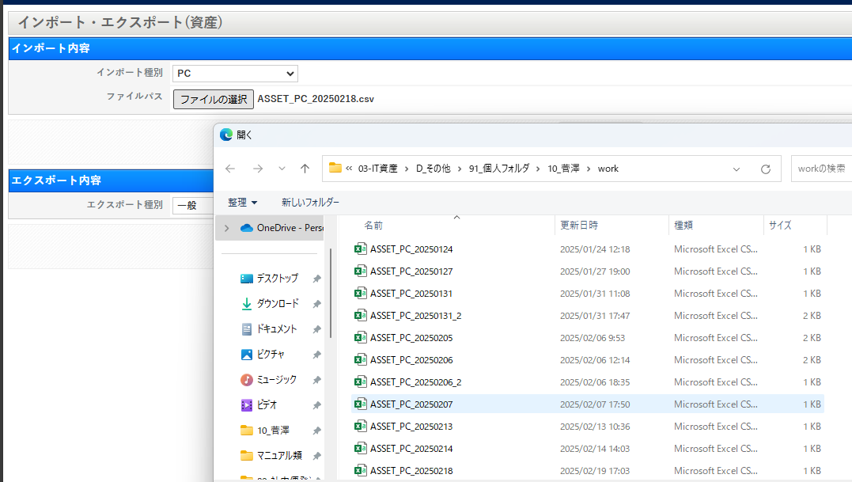

 | ④「インポート」をクリック。

 | ⑤件数が正しくインポートされたのを確認するため、「はい」。

 | ⑥確認し、内容に問題なければ終了

